关系图
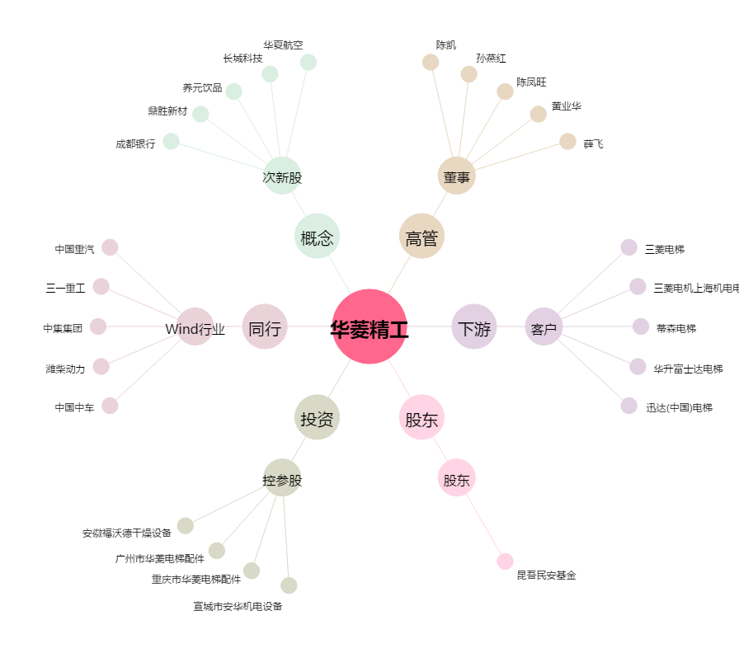
华菱精工[603356.SH] - 关系概览图

